통계및메타테이블
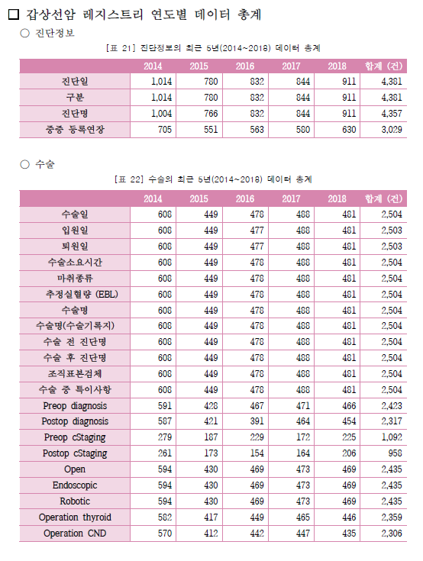
구분 | 테이블명 | 테이블 설명
컬럼별 기간전체 통계 | CNCR_TBL_COL_DTRN_STATS | 암_테이블_컬럼_기간_통계
코드별 기간전체 통계 | CNCR_TBL_CD_DTRN_STATS | 암_테이블_코드_기간_통계
컬럼별 기준년도 통계 | CNCR_TBL_COL_YR_STATS | 암_테이블_컬럼_년도_통계
코드별 기준년도 통계 | CNCR_TBL_CD_YR_STATS | 암_테이블_코드_년도_통계
테이블 통계 | CANCER_TBL_STATS | 암_테이블_통계
테이블 메타 | CNCR_TBL_META | 암_테이블_메타
컬럼 정보 | CNCR_TBL_COL_META | 암_테이블_컬럼_메타
코드 정보 | CNCR_CODE_META | 암_코드_메타
기준년도 요약통계 | CNCR_TBL_SMRY_STATS | 암_테이블_요약_통계

